Sheet3
UnlockTroop | 关卡体力 | 6 |  | 产出数量 | 1 |  | 产出数量 | 2
int |  | 类型2 | 最大进阶数 | 等级限制 | 道具1 | 道具2 | 道具3 | 道具4 | 体力消耗1
解锁兵种 |  | 0 | 2 | 5 | 3 | 0 | 0 | 0 | 18 | 10010:3
111001 |  | 1 | 2 | 10 | 3 | 0 | 0 | 0 | 18 | 10011:3
0 |  | 2 | 2 | 0 | 0 | 0 | 0 | 0 | 0 | 0
111002 |  | 0 | 3 | 15 | 5 | 5 | 5 | 0 | 45 | 10010:5|10011:5|10012:5
0 |  | 1 | 3 | 20 | 5 | 5 | 5 | 0 | 45 | 10010:5|10011:5|10013:5
121001 |  | 2 | 3 | 25 | 8 | 8 | 10 | 10 | 108 | 10010:8|10011:8|10012:10|10013:10
0 |  | 3 | 3 | 0 | 0 | 0 | 0 | 0 | 0 | 0
121002 |  | 0 | 4 | 30 | 10 | 10 | 13 | 13 | 138 | 10012:10|10013:10|10014:13|10015:13
0 |  | 1 | 4 | 35 | 15 | 15 | 18 | 18 | 198 | 10012:15|10013:15|10014:18|10015:18
131001 |  | 2 | 4 | 40 | 20 | 20 | 25 | 25 | 270 | 10014:20|10015:20|10016:25|10017:25
131002 |  | 3 | 4 | 45 | 30 | 30 | 40 | 40 | 420 | 10014:30|10015:30|10016:40|10017:40
131003 |  |  |  |  |  |  |  |  | 1260
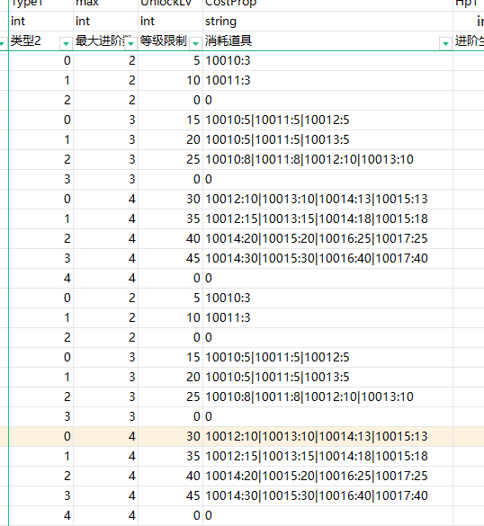
131004
211001
0
0
221001
0
0
231001
0
0
231002
0
231003
311001
0
0
321001
0
0
331001
0
0
331002
0
331003
411001
0
0
421001
0
0
431001
0
0
431002
0
431003
511001
0
0
521001
0
0
531001
0
0
531002
0
531003
611001
0
0
621001
0
0
631001
0
0
631002
0
631003
111001
0
111002
0
121001
0
121002
0
131001
131002
131003
131004
211001
0
0
221001
0
0
231001
0
0
231002
0
231003
311001
0
0
321001
0
0
331001
0
0
331002
0
331003
411001
0
0
421001
0
0
431001
0
0
431002
0
431003
511001
0
0
521001
0
0
531001
0
0
531002
0
531003
611001
0
0
621001
0
0
631001
0
0
631002
0
631003
811001
0
0
821001
0
0
831001
0
0
831002
0
831003
111001
0
0
111002
0
0
121001
0
0
121002
0
0
131001
0
0
131002
0
0
131003
0
131004
211001
0
0
0
0
221001
0
0
0
0
231001
0
0
0
0
231002
0
0
0
0
231003
311001
0
0
0
0
321001
0
0
0
0
331001
0
0
0
0
331002
0
0
0
0
331003
111001
0
0
111002
0
0
121001
0
0
121002
0
0
131001
0
0
131002
0
0
131003
0
131004
411001
0
0
0
0
421001
0
0
0
0
431001
0
0
0
0
431002
0
0
0
0
431003
511001
0
0
0
0
521001
0
0
0
0
531001
0
0
0
0
531002
0
0
0
0
531003
611001
0
0
0
0
621001
0
0
0
0
631001
0
0
0
0
631002
0
0
0
0
631003
711001
0
0
0
0
721001
0
0
0
0
731001
0
0
0
0
731002
0
0
0
0
731003
811001
0
0
0
0
821001
0
0
0
0
831001
0
0
0
0
831002
0
0
0
0
831003
711001
0
0
0
0
721001
0
0
0
0
731001
0
0
0
0
731002
0
0
0
0
731003
811001
0
0
0
0
821001
0
0
0
0
831001
0
0
0
0
831002
0
0
0
0
831003

